sustentacion estructura
 |  |  |  |  |  | Techo - estructural
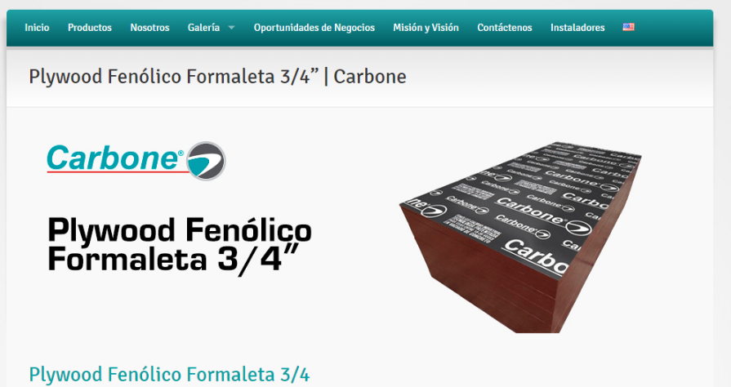
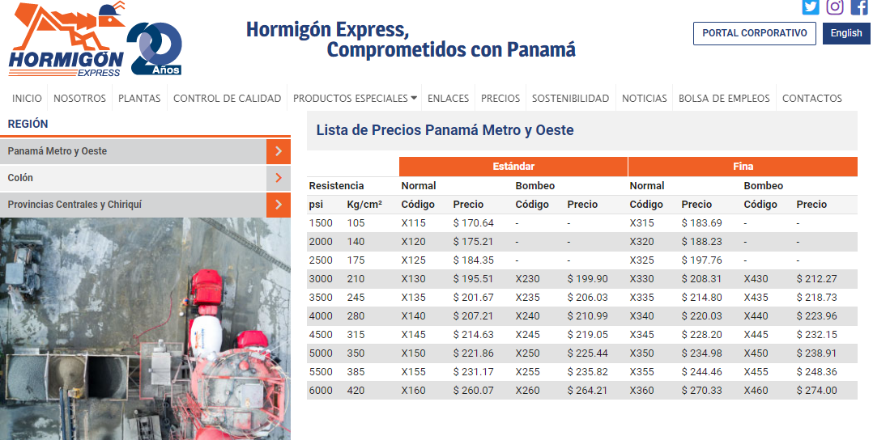
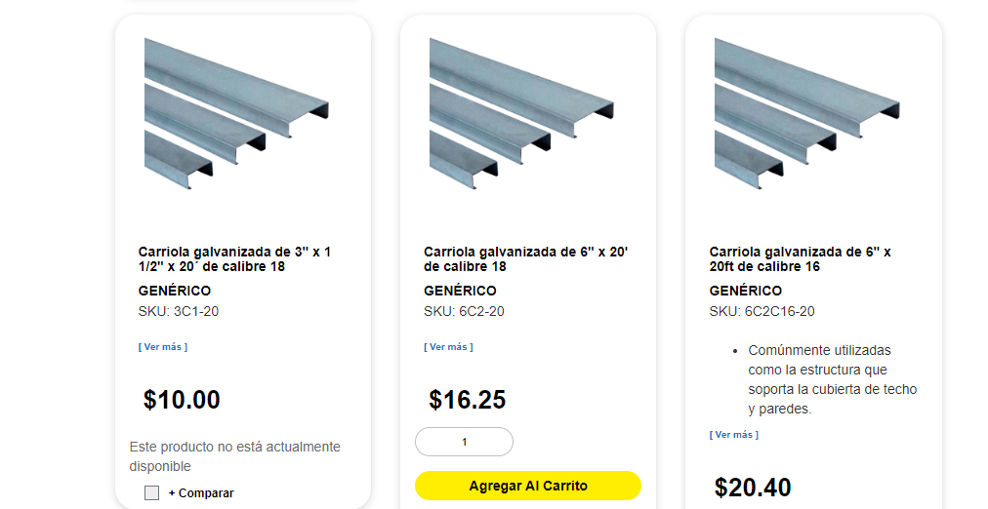

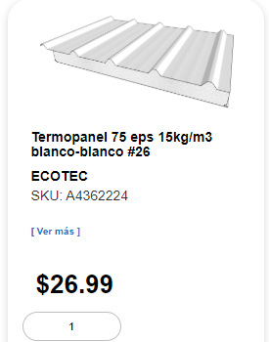
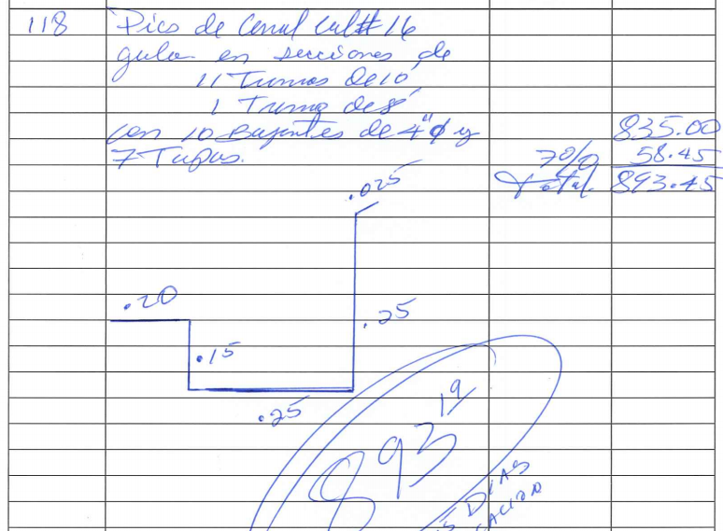
costo | 30 | balboas
costo / m2 | 16.83 | balboas
usos | 5
costo final | 3.366 | balboas / m2 | tabla de precio de concreto utilizada para la evaluación

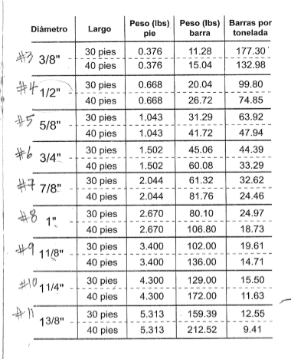
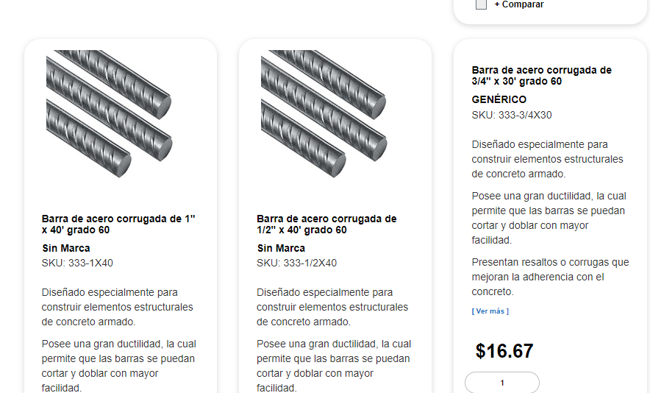
 |  |  |  | fuente | Cochez y cia
 |  |  |  | costo lbs | 0.36

 |  |  |  |  |  | termopanel cochez
 |  |  |  |  |  |  | cotizacion Zin y carriolas . 25 ml

puertas
cotización de pueras Hospitalarias
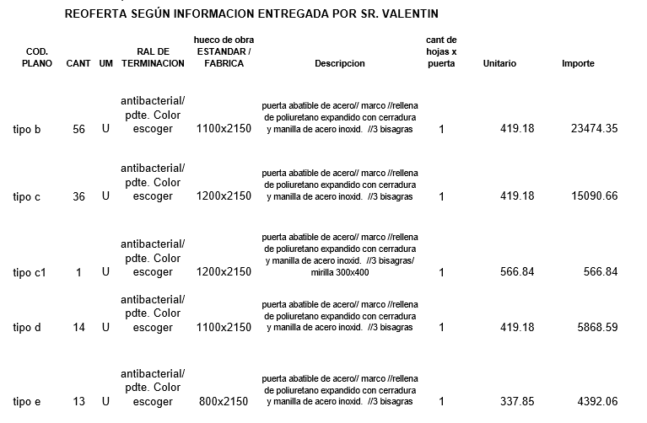

plomeria
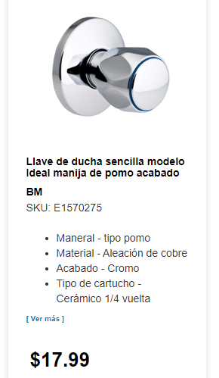
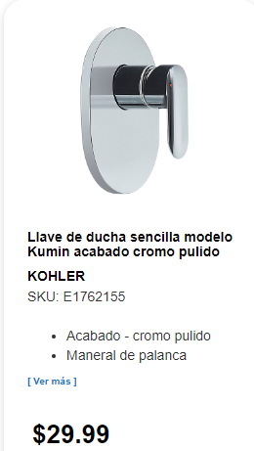
COCHEZ Y CIA | COCHEZ Y CIA |  |  | COCHEZ Y CIA
ACCESORIOS PLOMERIA | ACCESORIOS PLOMERIA |  |  | ACCESORIOS PLOMERIA
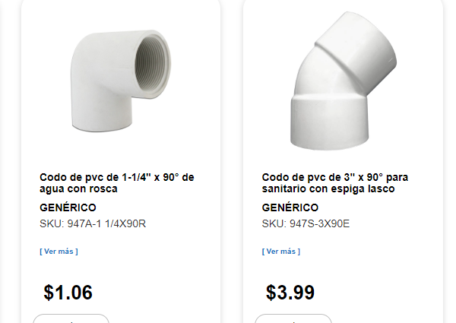
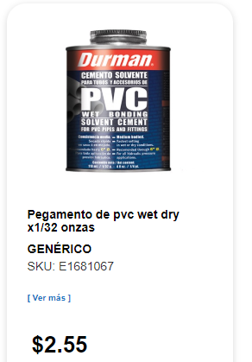
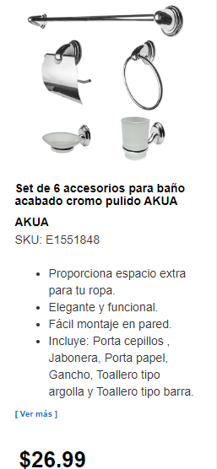
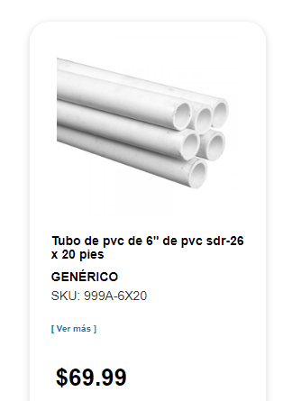
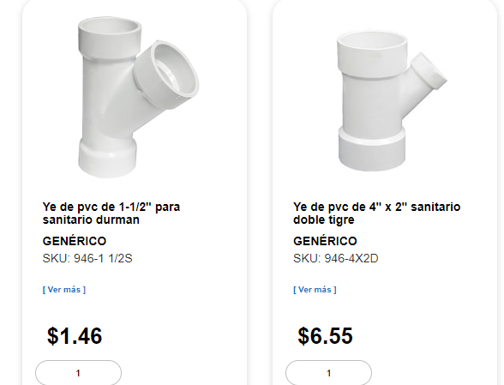
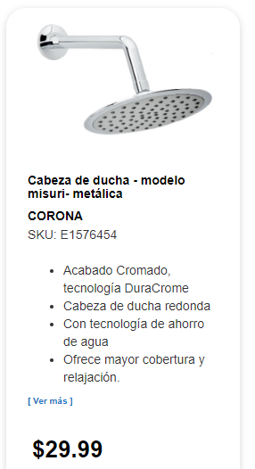
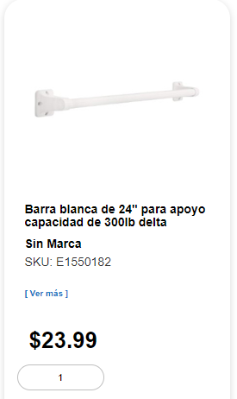

 |  | cochez llave de ducha
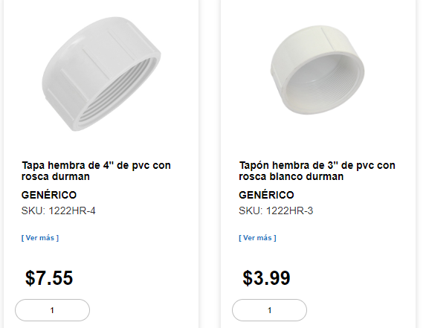
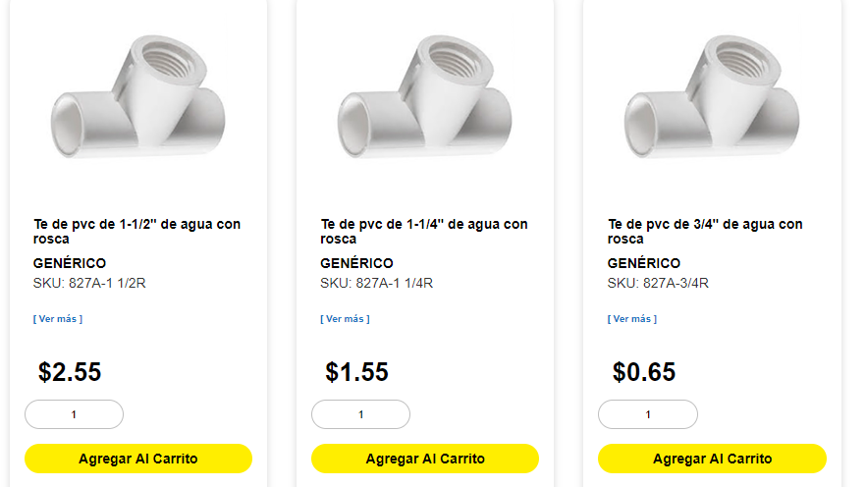

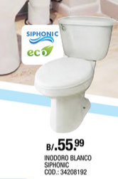
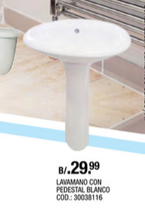
 |  |  |  |  |  |  |  | regadera - cochez |  | 30 |  |  | Jabonera cochez
 |  |  |  |  |  |  |  |  |  |  | barra de discapacidad

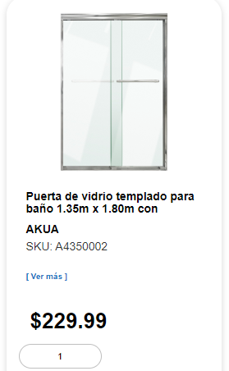
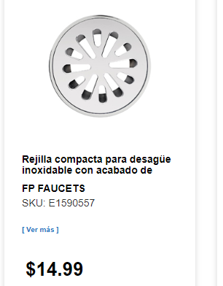

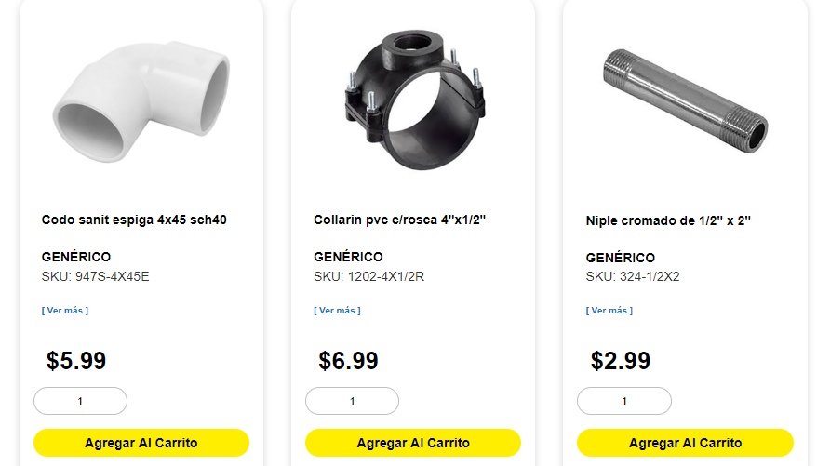
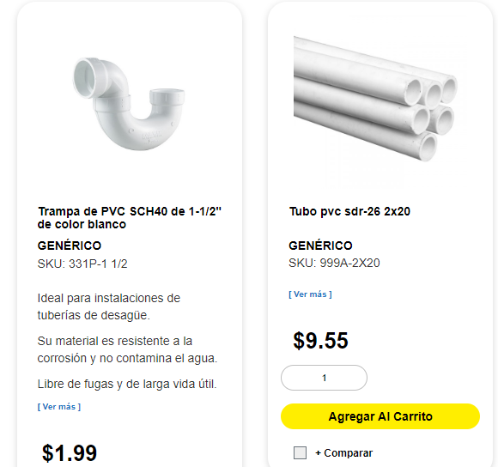

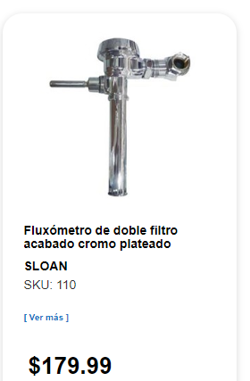
 |  |  |  |  |  | lavamano de pedestal - hopsa | 30
 |  |  | inodoro blanco - hopsa |  | 56 | accesorios | 25
 |  |  | inodoro para discapcitado |  | 150
 |  |  | accesorios |  | 25

 |  |  |  |  |  |  |  |  | Puerta de ducha |  | sumidero | 15
 |  |  |  |  |  |  |  |  | cochez |  | cochez

